Sheet1
 | Input_base |  | Mode | Parameter Option 1 | Parameter Option 2 | Parameter Option 3
a | 0.98 | Pore Pressure | -2.90E+07 | 1.00E-01 | 5.50E-01 | 9.50E-01 |  |  |  | 2.50E-01 | 5.50E-01 | 9.50E-01
tau_0 | 1 | Temperature | 200 | 2.96E+02 | 2.96E+02 | 2.96E+02 |  |  |  | 1.00E+00 | 1.00E+00 | 1.00E+00
beta_d | 1.00E-05 | Far-field | -4.00E+07 | 1.00E-05 | 1.00E-05 | 1.00E-05 |  |  |  | 1.00E-05 | 1.00E-05 | 1.00E-05
beta_v | 1.00E-04 |  |  | 1.00E-06 | 5.00E-05 | 1.38E-03 |  |  |  | 1.00E-04 | 1.00E-05 | 1.00E-06
K | 8.00E+09 |  |  | 4.00E+09 | 8.00E+09 | 1.60E+10 |  |  |  | 4.00E+09 | 8.00E+09 | 1.60E+10
B | 0.95 |  |  | 1.00E-01 | 5.80E-01 | 9.80E-01 |  |  |  | 1.80E-01 | 5.80E-01 | 9.80E-01
G | 1.20E+10 |  |  | 6.00E+09 | 1.20E+10 | 2.40E+10 |  |  |  | 6.00E+09 | 1.20E+10 | 2.40E+10
V | 0.22 |  |  | 1.20E-01 | 2.20E-01 | 3.20E-01 |  |  |  | 1.20E-01 | 2.20E-01 | 3.20E-01
k_Tp | 1.00E-05 |  |  | 1.00E-04 | 1.00E-05 | 1.00E-06 |  |  |  | 1.00E-04 | 1.00E-05 | 1.00E-06
k_Pt | 1.00E-14 |  |  | 1.00E-16 | 1.00E-14 | 1.00E-20 |  |  |  | 1.00E-13 | 1.00E-14 | 1.00E-15
k_T | 1.00E+01 |  |  | 1.00E+00 | 1.00E+01 | 3.00E+02 |  |  |  | 1.00E+00 | 1.00E+01 | 1.00E+02
k | 1.00E-18 |  |  | 1.00E-16 | 1.00E-17 | 1.00E-20 |  |  |  | 1.00E-16 | 1.00E-17 | 1.00E-18
C_d | 1.00E+06 |  |  | 1.00E+07 | 1.00E+06 | 1.00E+05 |  |  |  | 1.00E+05 | 1.00E+06 | 1.00E+07

t | 41600
 | 86400
 | 864000
 | 2592000
 | 5184000
 | 8640000 |  |  |  | a | 2187.0000 | 0.0000 | 0.0000 |  | a | 2187.0000 | 0.0000 | 0.0000
 | 10370000 |  |  |  | beta_v | 0.0000 | 0.0000 | 2187.0000 |  | K | 2187.0000 | 0.0000 | 0.0000
 | 20740000 |  |  |  | K | 2187.0000 | 0.0000 | 0.0000 |  | B | 2187.0000 | 0.0000 | 0.0000
 | 31100000 |  |  |  | B | 2187.0000 | 0.0000 | 0.0000 |  | V | 2187.0000 | 0.0000 | 0.0000
 | 34560000 |  |  |  | G | 0.0000 | 0.0000 | 0.0000 |  | k_Pt | 2187.0000 | 0.0000 | 0.0000
 | 38880000 |  |  |  | V | 2187.0000 | 0.0000 | 0.0000 |  | New Group | 0.0000 | 0.0000 | 2187.0000
 | 47520000 |  |  |  | k_Tp | 0.0000 | 0.0000 | 2187.0000
 | 60480000 |  |  |  | k_Pt | 2187.0000 | 0.0000 | 0.0000
 | 86400000 |  |  |  | k_T | 0.0000 | 0.0000 | 2187.0000
 | 172800000 |  |  |  | k | 0.0000 | 0.0000 | 2187.0000
 | 2764800000 |  |  |  | C_d | 0.0000 | 0.0000 | 2187.0000

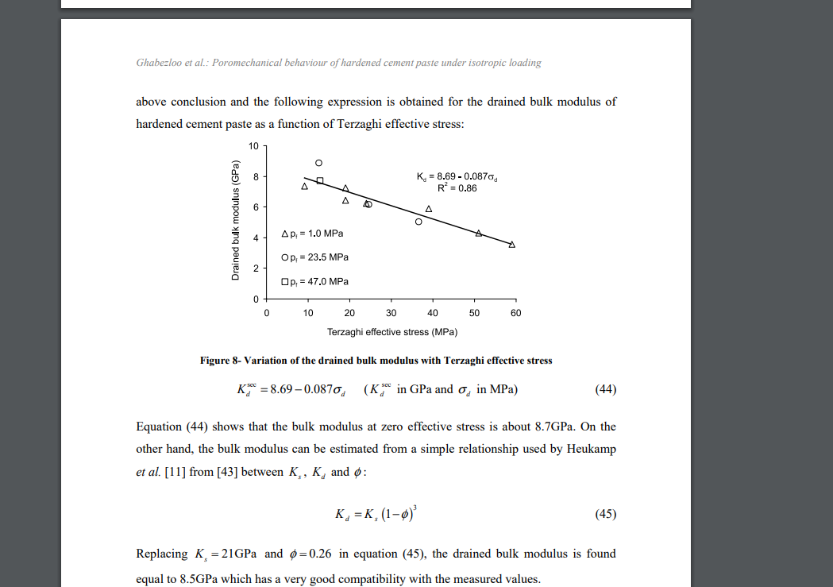

Ref

k | Estimating the permeability of cement pastes and mortars using image analysis and effective medium theory
k_t | Effects of thermal osmosis on shale instability
K | https://arxiv.org/ftp/arxiv/papers/0808/0808.4083.pdf
G | E = 2G*(1+v); E: 10-30 Gpa
Difference of K & G | https://oxscience.com/difference-youngs-modulusbulk-modulus-shear-modulus/

k and kappa derivations | Thermo-osmosis and mechano-caloric couplings on THMresponses ofporous medium underpoint heat sourc
 | Importance of thermo-osmosis for fluid flow and transport in clay formationshosting a nuclear waste repository |  |  |  | 这一栏是K的变换，比上一栏小了10倍
 |  | 在 bessel_bunger_with_lamda中t=1的时候出现了负的effective stress |  | 这一栏是泊松比的变化
 | 在e_base和bessel_bunger version 里面都对的时候，至少T, pore pressure make sense |  |  |  |  | 这一栏三个k的系数变了

 |  |  |  |  | 0.98 |  | 最后stress边界条件下的取值
 |  |  |  |  | 273
 | 0.98 | 0.98 | 0.98 | 0.98 | 1.00E-04 | 0.98
 | 273 | 1 | 273 | 273 | 1.00E-04 | 1
 | 1.00E-04 | 1.00E-03 | 1.00E-05 | 1.00E-05 | 1.00E+09 | 1.00E-03 | 0.98
 | 1.00E-05 | 1.00E-03 | 1.00E-04 | 1.00E-04 | 0.95 | 1.00E-03 | 1
 | 8.00E+09 | 1.00E+10 | 1.00E+10 | 1.00E+10 | 2.00E+10 | 1.00E+10 | 1.00E-05
 | 0.95 | 0.95 | 0.95 | 0.95 | 0.15 | 0.95 | 1.00E-07
 | 2.00E+10 | 2.00E+10 | 2.00E+10 | 2.00E+10 | 1.00E-02 | 2.00E+10 | 8.00E+09
 | 0.20 | 0.25 | 0.25 | 0.15 | 1.00E-18 | 0.25 | 0.95
 | 1.00E-02 | 1.00E-02 | 1.00E-02 | 1.00E-02 | 1.00E+00 | 1.00E-02 | 2.00E+10
 | 1.00E-12 | 1.00E-18 | 1.00E-18 | 1.00E-18 | 1.00E-18 | 1.00E-13 | 0.15
 | 1.00E+00 | 1.00E+00 | 1.00E+00 | 1.00E+00 | 1.00E+05 | 1.00E+01 | 1.00E-03
 | 1.00E-16 | 1.00E-18 | 1.00E-18 | 1.00E-18 |  | 1.00E-15 | 1.00E-14
 | 1.00E+06 | 1.00E+05 | 1.00E+05 | 1.00E+05 |  | 1.00E+05 | 1.00E+03
 |  |  |  |  | 1 |  | 1.00E-17
 |  | 1 | 0.9 |  | 3 |  | 1.00E+06
 |  | 3 | 3 | 1 | 10 | 1
 |  | 10 | 10 | 3 | 60 | 3
 |  | 60 | 60 | 10 | 200 | 10
 |  | 200 | 200 | 60 | 400 | 60
 |  | 400 | 400 | 200 | 800 | 200
 |  | 800 | 800 | 400 | 1600 | 400
 |  | 1600 | 1600 | 800 | 320000 | 800
 |  | 320000 | 320000 | 1600 | 20000000 | 1600
 |  | 20000000 | 20000000 | 320000 | 200000000000 | 320000
 |  | 200000000000 | 200000000000 | 20000000 |  | 20000000
 |  |  |  | 200000000000 | 这个真的会出现负的有效应力！！！ | 200000000000
 |  |  |  |  |  | 这是目前为止最make sense的一组plot
这是在stress conditions的情况下的数据 | 在新的transportation law符号改变的情况下plot出来 |  | 这个真的会出现负的有效应力！！！ | 这个真的会出现负的有效应力！！！
 |  |  |  |  | 0.98 |  |  | 目前为止参数都在合理范围内的(stress & boundary都可以用)
 |  |  |  |  | 1
 | 0.98 |  | 0.98 | 0.98 | 1.00E-05
 | 1 |  | 1 | 1 | 1.00E-07
 | 1.00E-05 |  | 1.00E-05 | 1.00E-05 | 8.00E+09 |  | test1
 | 1.00E-06 |  | 1.00E-07 | 1.00E-07 | 0.95 |  | 0.98 |  | 0.98
 | 8.00E+09 |  | 8.00E+09 | 8.00E+09 | 2.00E+10 |  | 1 |  | 1
 | 0.95 |  | 0.95 | 0.95 | 0.15 |  | 1.00E-05 |  | 1.00E-05
 | 2.00E+10 |  | 2.00E+10 | 2.00E+10 | 1.00E-03 |  | 1.00E-07 |  | 1.00E-07
 | 0.15 |  | 0.15 | 0.15 | 1.00E-14 |  | 8.00E+09 |  | 8.00E+09
 | 1.00E-02 |  | 1.00E-03 | 1.00E-03 | 1.00E+03 |  | 0.95 |  | 0.95
 | 1.00E-12 |  | 1.00E-14 | 1.00E-14 | 1.00E-17 |  | 2.00E+10 |  | 2.00E+10
 | 1.00E+00 |  | 1.00E+03 | 1.00E+03 | 1.00E+06 |  | 0.15 |  | 0.15
 | 1.00E-16 |  | 1.00E-17 | 1.00E-17 |  |  | 1.00E-03 |  | 1.00E-05
 | 1.00E+05 |  | 1.00E+04 | 1.00E+05 |  |  | 1.00E-14 |  | 1.00E-14
 |  |  |  |  |  |  | 1.00E+03 |  | 1.00E+02
 |  |  |  |  |  |  | 1.00E-17 |  | 1.00E-20
 |  |  |  |  |  |  | 1.00E+06 |  | 1.00E+06

